Hoja1
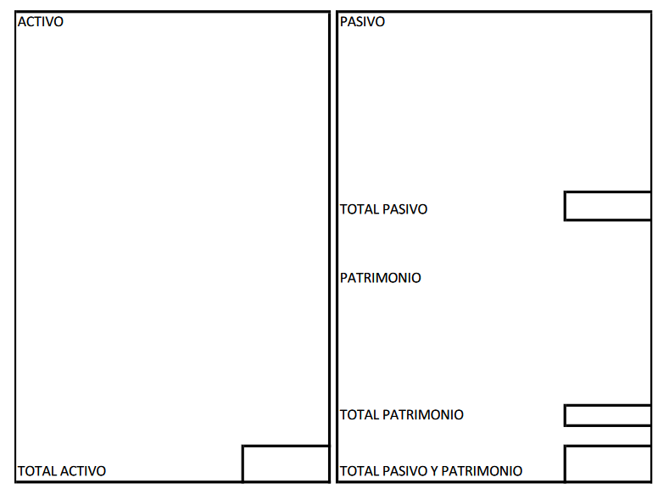
CONTABILIDAD EMPRESARIAL - DOCENTE ALI VILLALTA ZEA
2
2. El 02 de Enero del 2020, se constituye la empresa comercial “ Honesto” S.A. ,con los siguientes datos en Nuevos Soles: (ENCARGADO)

• Dinero en efectivo S/. 10,500 |  |  |  | A
• Adquirió acciones 7,600 |  |  |  | A
• Cuentas por pagar 5,000 |  |  |  | P
• Letras por cobrar 4,300 |  |  |  | A
• Mercadería 22,250 |  |  |  | A
• Computadora 3,600 |  |  |  | A
• Facturas por pagar 7,200 |  |  |  | P
• Dinero en Cta. Cte. 3,800 |  |  |  | A
• Capital 39,850 |  |  |  | PT

ACTIVO |  | PASIVO
Dinero en efectivo | S/.10,500.00 | Cuentas por pagar | S/.5,000.00
Adquirió acciones | S/.7,600.00 | Facturas por pagar | S/.7,200.00 |  | la utilidad forma parte del patrimonio
Letras por cobrar | S/.4,300.00
Mercadería | S/.22,250.00 | TOTAL PASIVO | S/.12,200.00
Computadora | S/.3,600.00
Dinero en Cta. Cte. | S/.3,800.00 | PATRIMONIO
 |  | Capital | S/.39,850.00

 |  | TOTAL PATRIMONIO | S/.39,850.00

TOTAL ACTIVO | S/.52,050.00 | TOTAL PASIVO Y PATRIMONIO | S/.52,050.00

Hoja3
ESTADO DE SITUACION FINANCIERA PARTIDAS CORRIENTES Y NO CORRIENTES

2 | Con los siguientes saldos al 31 de Diciembre del 2021 elabore el Estado de Situación Financiera: (ENCARGADO)
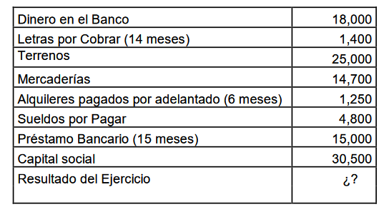

 | Dinero en el Banco AC |  |  | S/.18,000.00
 | Letras por Cobrar (14 meses) ENE-DIC del 2022 12 MESES 100=1200 AC ENE-FEB del 2023 2 MESES 100=200 ANC |  |  | S/.1,400.00
 | Terrenos ANC |  |  | S/.25,000.00
 | Mercaderías A AC |  |  | S/.14,700.00
 | Alquileres pagados por adelantado (6 meses) AC |  |  | S/.1,250.00
 | Sueldos por Pagar P |  |  | S/.4,800.00
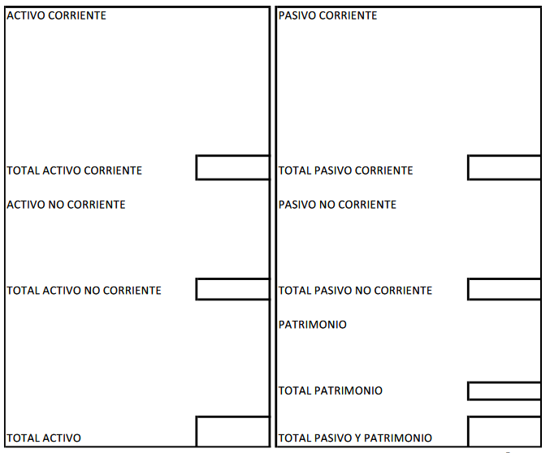
 | Prestamos Bancario(15 meses) ENE-DIC del 2022 12 MESES 100=1200 PC ENE-MAR del 2023 3 MESES 100=300 PNC |  |  | S/.15,000.00
 | Capital social PT |  |  | S/.30,500.00
 | Resultado del Ejercicio PT |  |  | ¿?

 | ACTIVO CORRIENTE |  |  | PASIVO CORRIENTE
 | Dinero en el Banco AC |  | S/.18,000.00 | Sueldos por Pagar P | S/.4,800.00
 | ENE-DIC del 2022 12 MESES 100=1200 AC |  | S/.1,200.00 | ENE-DIC del 2022 12 MESES 100=1200 PC | S/.1,200.00
 | Mercaderías A AC |  | S/.14,700.00
 | Alquileres pagados por adelantado (6 meses) AC |  | S/.1,250.00

 | TOTAL ACTIVO CORRIENTE |  | S/.35,150.00 | TOTAL PASIVO CORRIENTE | S/.6,000.00

 | ACTIVO NO CORRIENTE |  |  | PASIVO NO CORRIENTE
 | ENE-FEB del 2023 2 MESES 100=200 ANC |  | S/.200.00 | ENE-MAR del 2023 3 MESES 100=300 PNC | S/.300.00
 | Terrenos ANC |  | S/.25,000.00

 | TOTAL ACTIVO NO CORRIENTE |  | S/.25,200.00 | TOTAL PASIVO NO CORRIENTE | S/.300.00

 |  |  |  | PATRIMONIO
 |  |  |  | Capital social PT | S/.30,500.00
 |  |  |  | Utilidad del Ejercicio PT | S/.23,550.00

 |  |  |  | TOTAL PATRIMONIO | S/.54,050.00

 | TOTAL ACTIVO |  | S/.60,350.00 | TOTAL PASIVO Y PATRIMONIO | S/.60,350.00

 | PT | A-P
 |  | S/.-

